备忘录
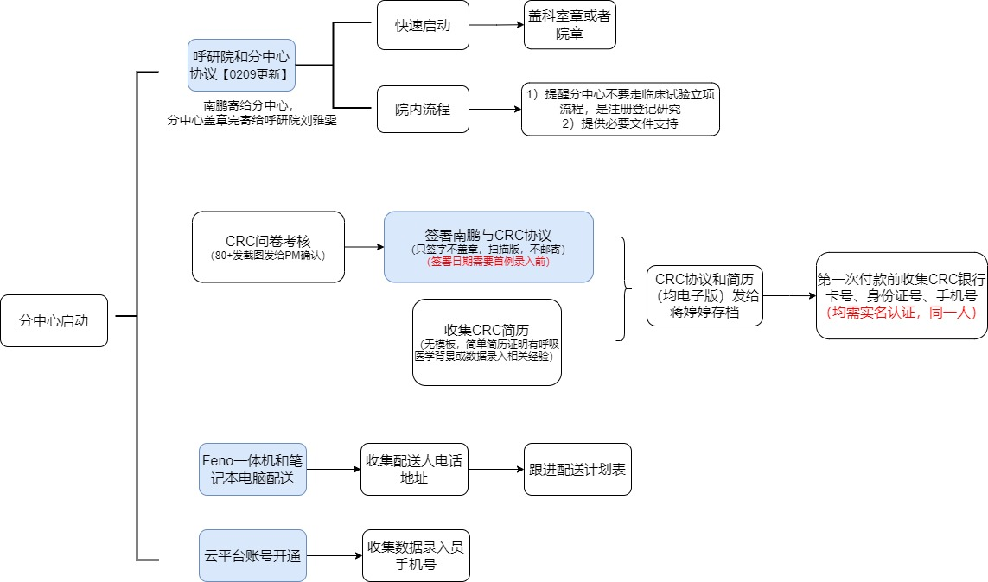
分中心协议寄送到呼研院的接收人及地址
何雅雯 移动电话:178 1171 0524
工作单位：广州医科大学附属第一医院，广州呼吸健康研究院
工作地址：广州市荔湾区桥中中路28号，医技住院楼4楼咳嗽室

【10.28全国数据录入员培训录屏】
链接：https://pan.baidu.com/s/1jn_B5-nowgDenXgdhfWVYQ?pwd=gxsb
提取码：gxsb

哮喘登记库的数据录入平台 | 质控账号 | 密码
http://8.129.116.189:10244/admin/index.html | zhikong | rz123456

“全新呼吸”项目一体机配送计划表(呼吸家）
https://www.kdocs.cn/l/cu4NJPiZpYXk

【腾讯文档】呼研院分中心协议收取情况（呼研院何雅雯）
https://docs.qq.com/sheet/DQ3dPeVliUFNzQUdV?tab=BB08J2

问卷星crc考核成绩

【腾讯文档】数据质控表汇总 （南鹏）
https://docs.qq.com/sheet/DZWRWTkFSV2FHc3Nw?tab=BB08J2

【腾讯文档】分中心立项伦理流程所需要支持的材料
https://docs.qq.com/doc/DZWpXZkZWYlNabXhC

GSK审计
1. 项目管理相关资料：
1）项目管理计划（数据质量管理计划、监查计划、培训计划）（孙欣）
2）协同工作工具：钉钉《信息表》、每周内部腾讯会议（导出参会名单）、周五与呼研院沟通会议（汇报ppt)、每月邹总发赖教授汇报文件 （孙欣、邹总）
3）数据质控：每家医院前5-10例数据质控表 （PM）
2. 人员工时表 （所有人）
3. CRC管理：问卷星考核，协议+简历存档（蒋婷婷）
4. PM与分中心沟通资料：微信记录？（PM）
5. 费用管理：财务流程（陆永慧）、合同发票 （蒋婷婷、陈叶萍）

注意： 1）呼研院分中心协议、crc协议、知情同意书日期等文件日期要在首例患者数据录入之前
2）在GSK审计前，完成已有数据录入单位的crc问卷考核、crc协议和简历收集

